Sheet2
电脑购买明细表
用品名称 | 品牌 | 型号 | 处理器 | 散热器 | 主板 | 显卡 | 内存 | 硬盘 | 机箱 | 电源 | 数量 | 单 价 | 合计 | 备 注
电脑主机 | 京天I3 |  | intel酷睿 I3 7100处理器 | 京天星光标准版白色 | 七彩虹C.H110M-K全固态版 | 集成intel HD Graphics630 | 镁光8GDDR4 | 七彩虹120G固态硬盘/西部数据 1T机械硬盘 | 鑫谷宽道白色 | 鑫谷战斧330背线版230W | 1 | 2096 | 2096 | https://detail.tmall.com/item.htm?spm=a1z10.5-b-s.w4011-14574447535.99.292a75bfS7YBMx&id=24118152356&rn=0a8cec4811b0ef61c090f8696bb09ac6&abbucket=13&skuId=3670112971272 | 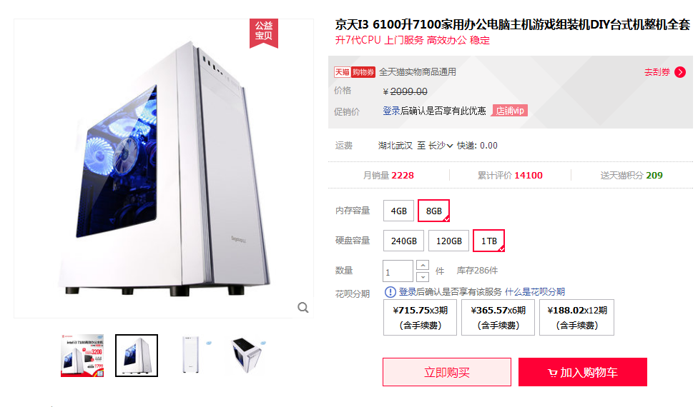
电脑主机 | 京天i5 |  | intel酷睿 i5 7500高端四核处理器 | 京天星光标准版白色散热器 | 七彩虹战斧C.B250M-D魔音版 | 七彩虹Colorful 1050Ti-4GD5 GAMING V3 | 金泰克8GDDR4 | 七彩虹320G固态硬盘 | 鑫谷GANK奇袭白色京天华盛定制版 | 鑫谷战斧400背线版 | 4 | 3596 | 14384 | https://detail.tmall.com/item.htm?id=17019553913&spm=a1z09.2.0.0.7b682e8d6Y77hK&_u=92ipm0cc98b&skuId=3740840967875 | 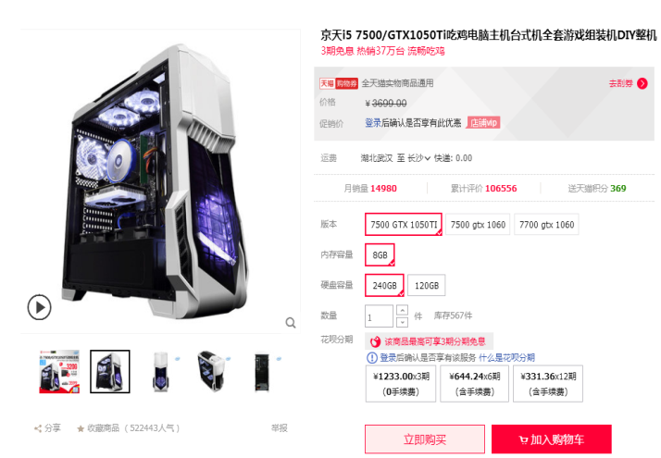
电脑主机 | 京天i7 |  | intel酷睿 i7 7700处理器 | 赛普雷屠城 双铜管散热器 | 华硕B250M-BASALT玄武 | 七彩虹GTX1060 6GD5 GAMING | 镁光8GDDR42400 | 七彩虹SL500 320G 固态 | AIGO爱国者黑科技 | 金河田智能眼400额定400W | 1 | 5396 | 5396 | https://detail.tmall.com/item.htm?spm=a220o.1000855.0.da321h.7f073594SpAe21&id=520963973401&skuId=3737742911976 | 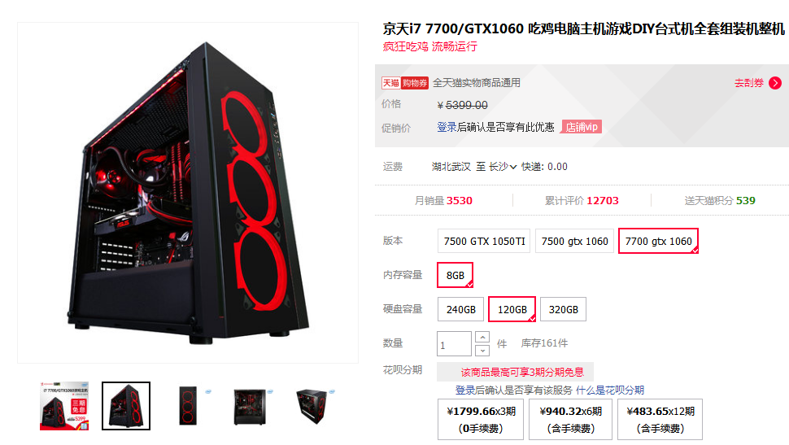
显示器 | AOC | I2779VH 27英寸IPS苹果屏窄边框(HDMI) |  |  |  |  |  |  |  |  | 6 | 1098 | 6588
手绘板 | 和冠（Wacom） | PTH-660/K0-F升级标准版 |  |  |  |  |  |  |  |  | 2 | 2399 | 4798
 |  |  |  |  |  |  |  |  |  |  |  | 合计 | 33262

